2022_data
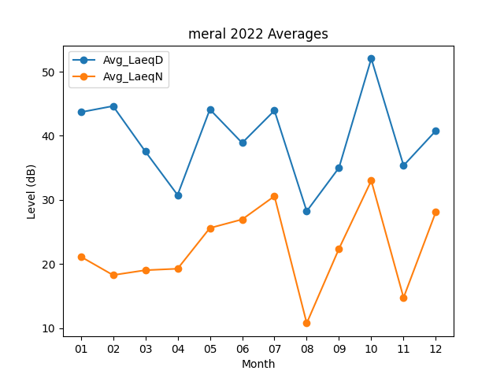
Month | Avg_LaeqD | Avg_LaeqN
01 | 43.687096774 | 21.167741935
02 | 44.642857143 | 18.292857143
03 | 37.567741935 | 19.051612903
04 | 30.776666667 | 19.28
05 | 44.122580645 | 25.625806452
06 | 38.896666667 | 26.97
07 | 43.938709677 | 30.593548387
08 | 28.24516129 | 10.790322581
09 | 35.03 | 22.41
10 | 52.041935484 | 33.019354839
11 | 35.37 | 14.773333333
12 | 40.796774194 | 28.141935484

